初期表示
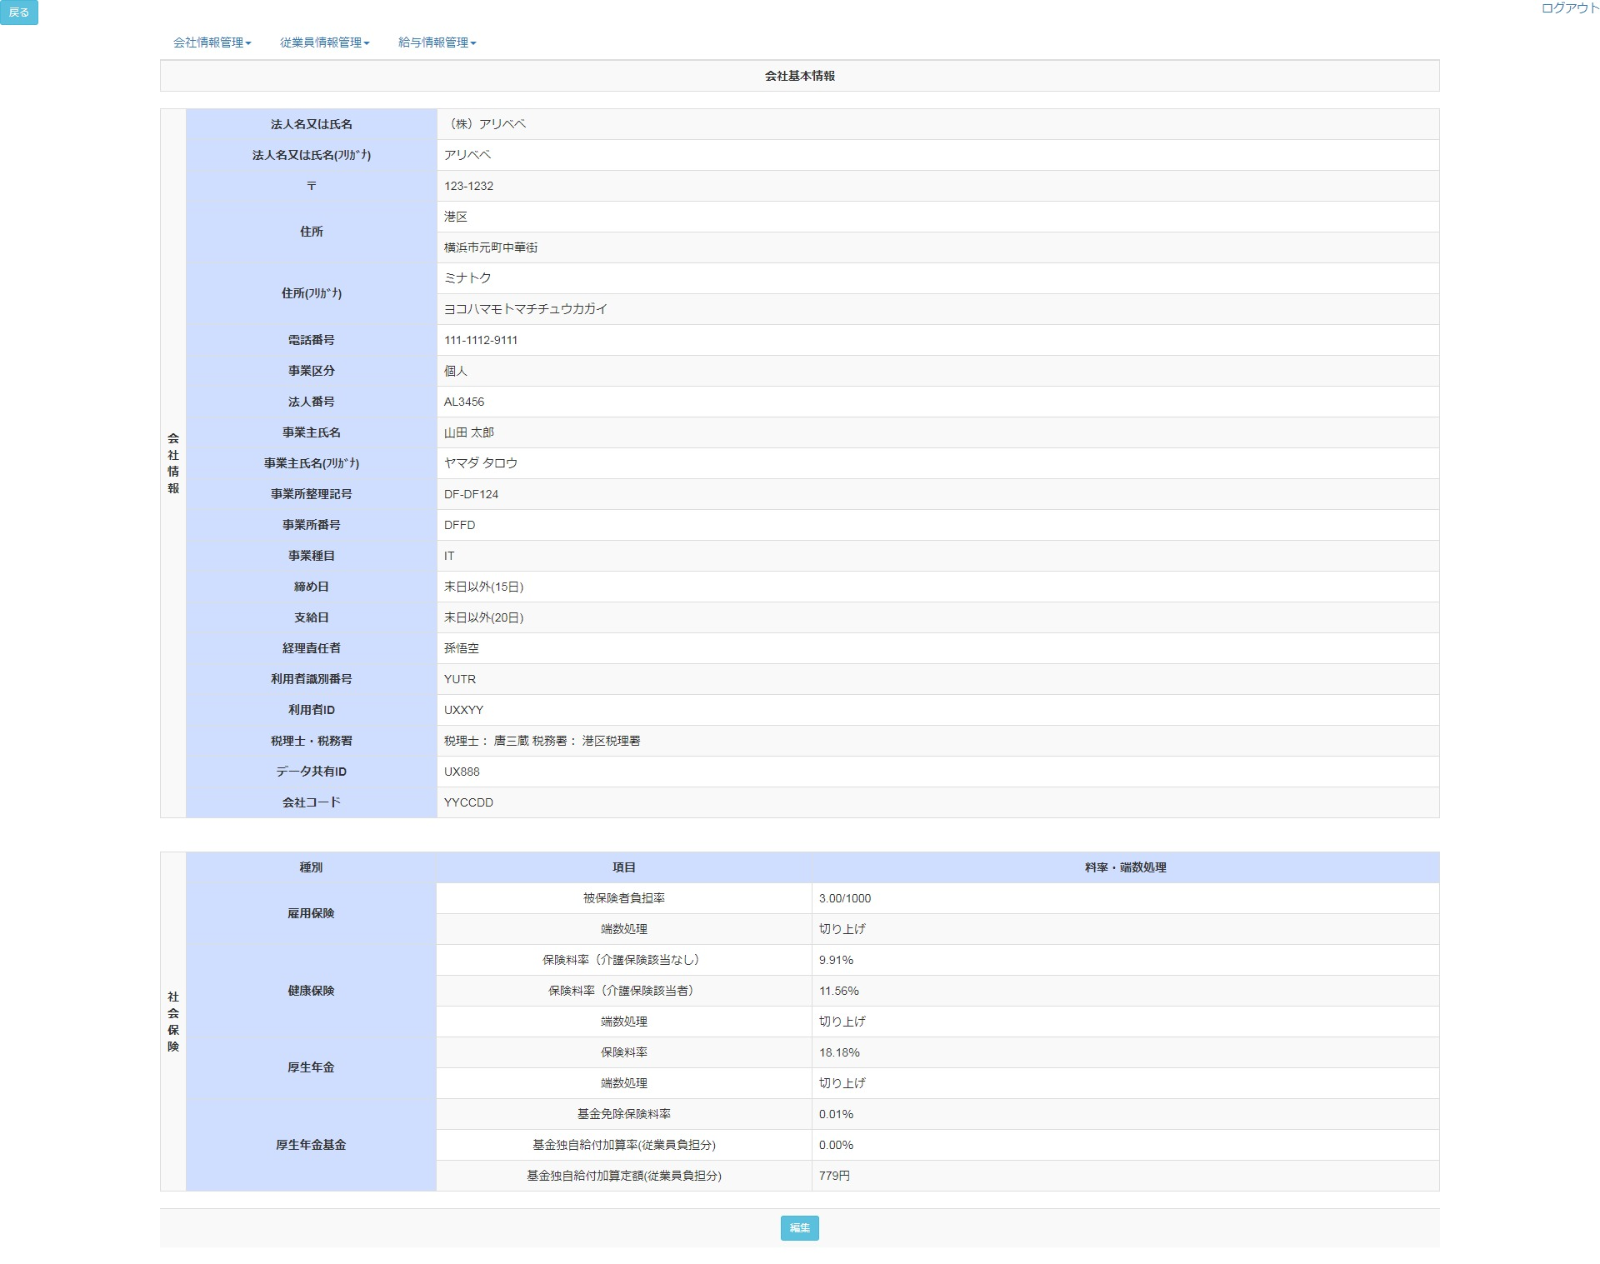
1-32


33-40


41-43

